拼接屏
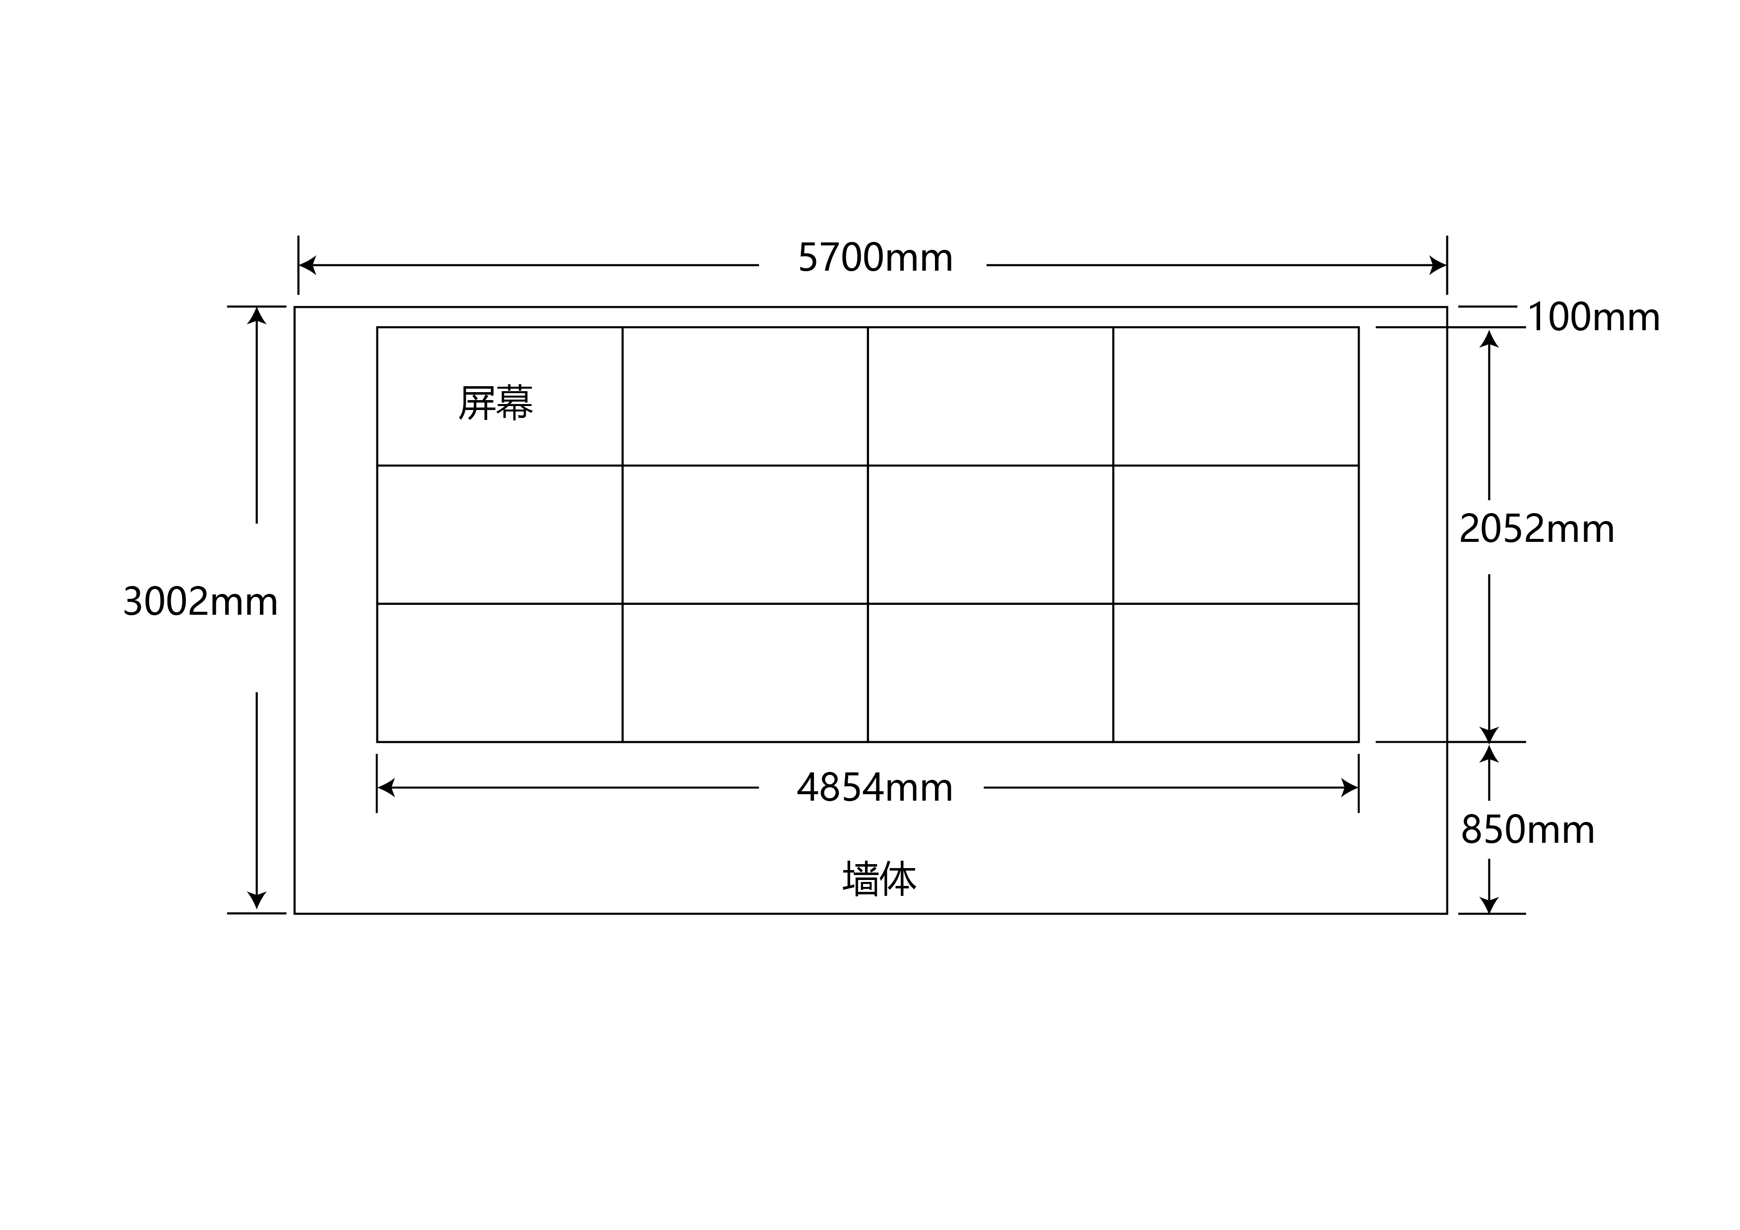
金审学院消控室拼接屏采购及安装项目采购清单
总项 | 采购内容名称 | 规格 | 产品说明 | 图片 | 数量 | 单位 | 单价（元） | 合价（元） | 备注
1 | 拼接屏 | 55英寸 | ★1.物理拼缝：3.5mm，分辨率：1920*1080 ★2.幕宽高比：16：9 ★3.对比度：1100:1可视角度：178° 4.响应时间：8ms色彩：16.7M/8bit 5.工作温度：0℃-40℃ 6.工作湿度：20%-85% 7.外观尺寸：1213.5x684.3x89.89毫米 ★8.液晶拼接屏对角线尺寸：55英寸拼接缝隙：≤3.5mm ★9.液晶拼接屏的亮度：≥500cd/㎡ 10.液晶拼接屏的信号接口要求：输入接口：1路HDMI输入；≥1路DVI输入；≥1路RS232输入；≥1路USB输入。输出接口：≥2路RS232输出； 11.安规认证CCC 。 推荐品牌：飞利浦或其他同档次品牌 |  | 12 | 台
2 | 配套电缆、视频线材及固件辅材 |  | 控制设备至拼接单元定制级工程信号线，（HDMI VGA DVI）R232USB控制串口，插排以及安装所需各类五金配件固件。 | 根据现场实际需要（预估） | 12 | 套
3 | 前维护支架 |  | 采用冷轧钢材料制造，标准化、，涂层表面平滑、喷涂均匀、色调一致；用户须确保墙面可承受拉杆、背后墙体可承重 |  | 12 | 单元
4 | 安装费
5 | 税费
 | 合计

